標準文件
畫面風格和範例圖
場景和畫風 - 目前佩君正在進行… 史萊姆設計 - 目前曉芸正在進行…

心智圖
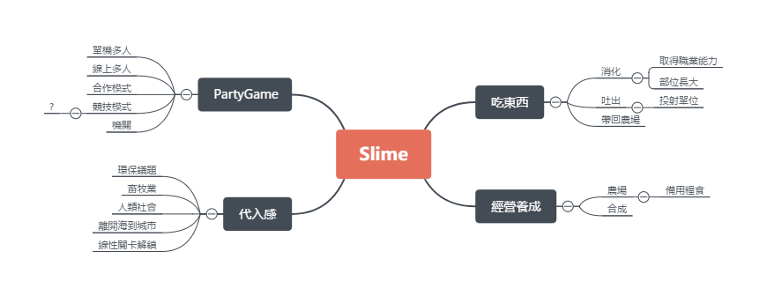

遊戲類型
2D 橫向卷軸 PartyGame

遊戲機制
合作關卡制 & 對抗關卡制

遊戲大綱
史萊姆侵略人類的劇情來引出輕度的背景代入感，關卡內的玩法吃東西特性和合作通關，關卡外的玩法則是利用關卡內取得的物品來做經營養成。

銷售相關
Steam首發(6 ~ 9月) 8.99 ~ 13.99 美金 Android - 未定 IOS - 未定

劇情
劇情確定，環保議題，睿庭思考中zzz…

操作方式
A←：左 D→：右 W↑Space：跳(待討論) S↓：蹲(待討論) E：吐出(待討論)

主要玩法：吃
目前有的元素有： 碰到直接吞Or要有吞的操作 拋物線吐出來跟朋友或機關互動 消化後取得物品 消化後史萊姆獲得成長 消化後史萊姆獲得(職業?)特性並且更換外觀 詠翔打水晶之心中…(還有爐石戰記)

專案狀態：
Protype測試中 等待建立正式專案…

